Sheet1
入库清单 |  |  |  |  | 箱单信息
广州仓库房新地址： 佛山市 南海区 狮山镇 狮山骏兴物流商城C4栋 1号门缓坡进仓库 地图导航：狮山骏兴物流商城 接货电话：13352898570 收货人（客户代码CZ3187） |  |  | 客户代码:CZ3187
 |  |  | 运输方式:TIR卡航

 |  |  | CZ3187-0601-5

序号 | 产品信息 | 外箱箱唛 |  | 数量 | 图片 | 重量 | 体积 | 产品名 | 材质
1 | 40218-Y07U0001-C02 桌面茶包架 申购：PR2606010086 | CZ3187-0601-5-1 |  | 8 | 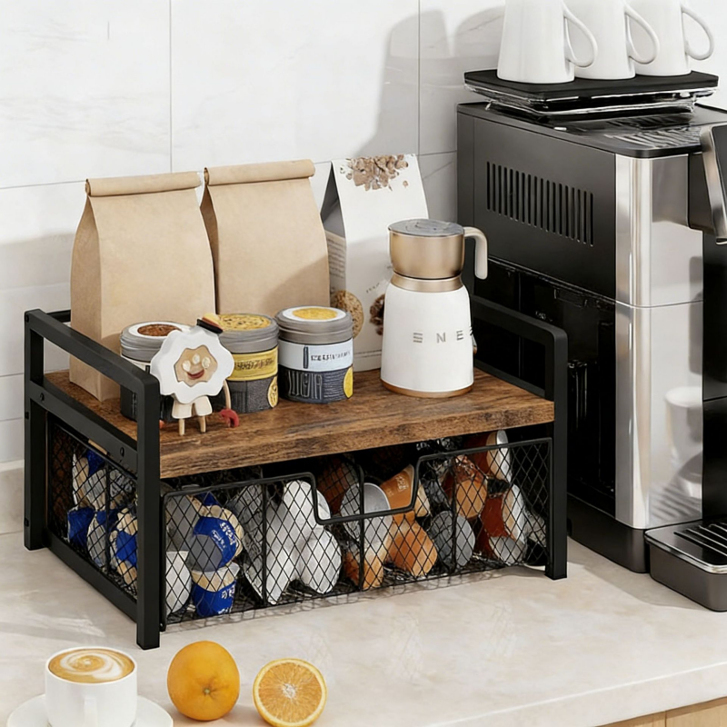 | 68.5 | 0.36 | 桌面茶包架 | 金属
 |  | CZ3187-0601-5-2 |  | 8
 |  | CZ3187-0601-5-3 |  | 8
 |  | CZ3187-0601-5-4 |  | 8
 |  | CZ3187-0601-5-5 |  | 8

 |  |  |  |  |  | 总重量 | 总体积 | 密度
 |  |  |  |  |  | 68.5 | 0.36 | 190.28

